Sheet1
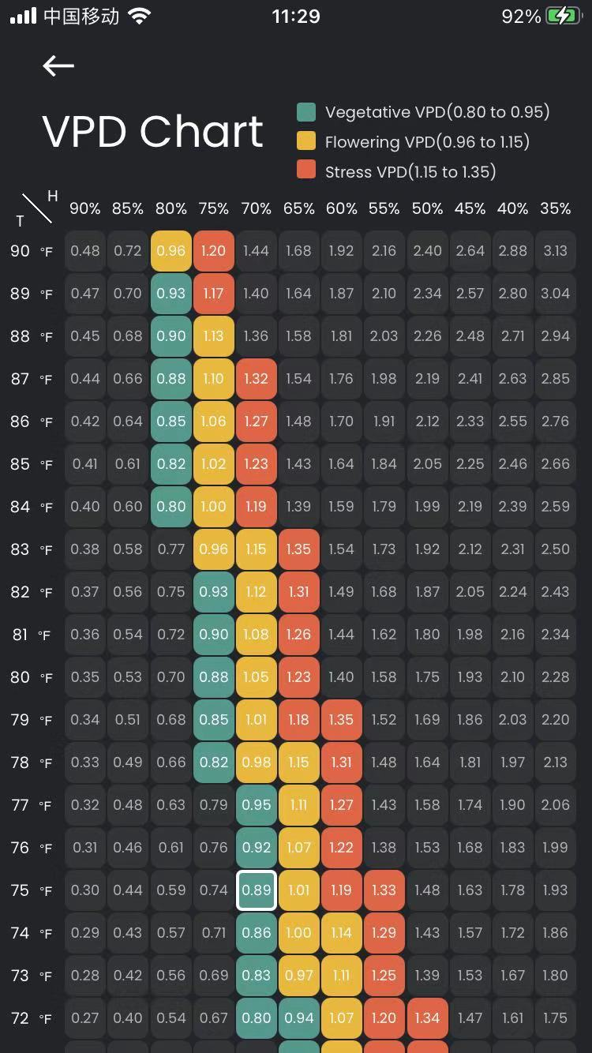

 | F | ℃ | K
 | 83 | 28.333333333 | 301.83333333

 |  | 0

 | 72 | 28 |  | 2.75
系数 | H | T |  | VPD
1 | 0.75 | 28.333333333 | 0.6107 | 0.96325845876
 |  |  |  | 0.96332132006

 | TMAX
 | 1 | 0.65049254393

